款式
序号 | 款式 | 图片
1 | 美津浓女T恤(浅紫)
2 | 美津浓女T恤(青绿)
3 | 美津浓女款冲锋衣两面穿（浅紫）-月光灰 | 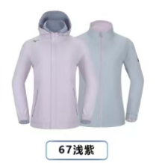
4 | 美津浓女款三合一（深藏青）
5 | 探路者男T恤（藏蓝） | 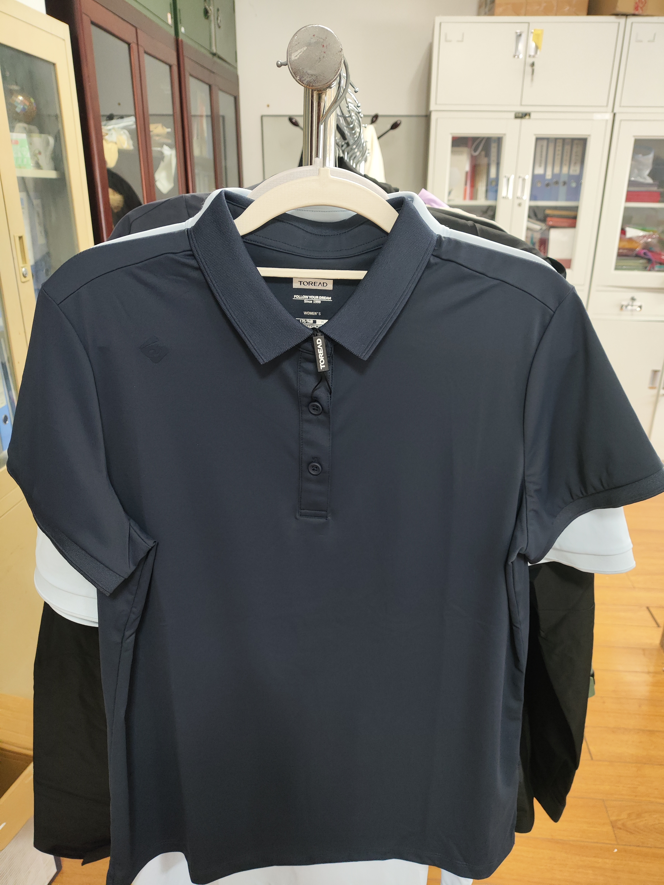
6 | 探路者男T恤（云梦蓝）
7 | 美津浓男款冲锋衣两面穿（深藏青）-月光灰 | 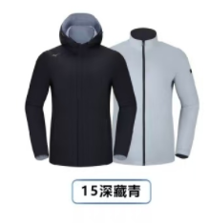

尺码对照表
探路者服装尺码参照表
